安装
SpringCloud分布式系统
SpringCloud中文官网 | https://springcloud.cc/spring-cloud-dalston.html

父子工程项目
拆分模块的作用 | 每个工程都是独立的，能运行，占一个端口 有共同jar包 把别的工程变jar包，然后引入
新建父工程 | 填个名就行，略

新建子工程 | 父项目右键 》新建 》新模块 》选Maven略
关键知识：
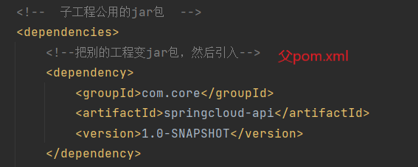

SpringBoot 应用程序启动时，排除 jdbc 的自动装配机制 | @SpringBootApplication(exclude= DataSourceAutoConfiguration.class)

